追加（ロール）
IAMロール設定追加手順書

【作業概要説明】
本手順はIAMロール設定追加を実施する手順である。
なお、IAMロール設定追加実施の前提としてA-gateに対してAWS管理ポリシーやカスタマー管理ポリシーで利用するポリシーの例外申請が完了していることが必須となる。

【操作対象】
AWSコンソール

【操作担当者】
ISIDサービスデスク担当者

【作業端末】
本番・研修・開発環境：AWSコンソール管理端末

番号 | 操作項目 | 操作方法 | 確認方法 | チェック | 開始時間 | 終了時間 | 作業担当者 | 作業確認者 | 備考
1 | 端末ログイン | ■本番・研修・開発環境 AWSコンソール管理端末→AWSコンソール ＃作業用のロールはAWS管理コンソールの「保守運用用アカウント」を利用する。 | 左記ログインにおいてエラーが発生しないこと。 | □
2 | AWSコンソールからIAMサービスを開く | AWSコンソール検索窓に「IAM」と入力し、IAM画面を開く。 |  | □
3 | ロールの作成-1 | 左ペインからロールを選択し、ロールを作成をクリックする | ロールの作成画面が表示されること。 | □
4 | ロールの作成-2 | 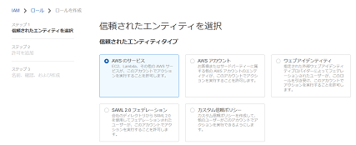 信頼されたエンティティを選択画面で信頼されたエンティティについて、追加対象のエンティティタイプを選択する。 画面を下にスクロールし、ユースケースについて、追加対象のものを選択し、次へをクリックする。 | エラーが表示されていないこと。 | □
5 | ロールの作成-3 | 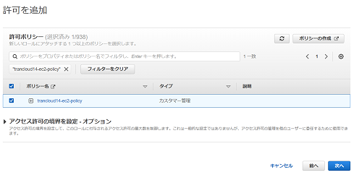 許可を追加画面で検索バーに適用対象のポリシー名を入力後、Enterを押しポリシー名でフィルタする。 表示された結果から適用対象のポリシーを選択し、次へをクリックする。 |  | □
6 | ロールの作成-4 | 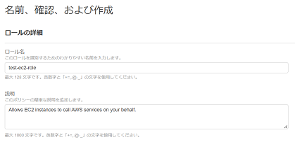 名前、確認、および作成画面で、ロールの詳細について、ロール名とロールの説明に設定対象の値を入力する。 画面を下にスクロールし、タグを追加（オプション）でタグを追加をクリックする。 キーと値に設定対象の値を入力し、設定内容が正しいことを確認しロールを作成をクリックする。 | 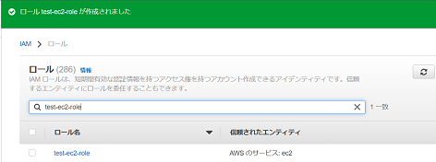 ロールの一覧に作成したIAMロールが表示されていることを確認する。 | □
7 | AWSコンソールの終了 端末ログオフ | ブラウザを閉じてAWSコンソールを終了し、各環境ごと以下の手順を実施する。 ■本番・研修・開発環境 AWSコンソール管理端末からログオフを実施する。 | AWSコンソールの終了および、AWSコンソール管理端末からのログオフを確認する。 | □

更新（ロール）
IAMロール設定更新手順書

【作業概要説明】
本手順はIAMロール設定更新を実施する手順である。
なお、IAMロール設定更新実施の前提としてA-gateに対してAWS管理ポリシーやカスタマー管理ポリシーで利用するポリシーの例外申請が完了していることが必須となる。

【操作対象】
AWSコンソール

【操作担当者】
ISIDサービスデスク担当者

【作業端末】
リモート保守端末

番号 | 操作項目 | 操作方法 | 確認方法 | チェック | 開始時間 | 終了時間 | 作業担当者 | 作業確認者 | 備考
1 | リモートログイン | 別紙「リモート保守ログイン手順」に従い、リモートログインを実施する。 各拠点からの接続の流れは以下のとおりとなる。 ・ISID品川からの接続の場合 リモート保守端末→踏み台サーバ→AWSコンソール ・横浜銀行事務センターからの接続の場合 AWSコンソール管理端末→AWSコンソール ＃作業用のロールはAWS管理コンソールの「保守運用用アカウント」を利用する。 | リモートログイン手順においてエラーが発生しないこと。 | □
2 | AWSコンソールからIAMサービスを開く | AWSコンソール検索窓に「IAM」と入力し、IAM画面を開く。 |  | □
3 | ロールの更新-1 | 左ペインからロールを選択し、一覧から更新対象のロール名のリンクをクリックする。 | 選択したロールの概要画面が表示されること。 | □
4 | ロールの更新-2 | 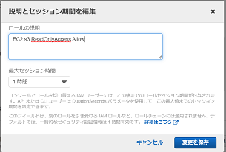 ※ロールの説明を変更する場合のみ本手順を実施する。 概要画面で編集をクリックする。 説明とセッション期間を編集画面が表示されるので、ロールの説明に対象の値を入力し、変更を保存をクリックする。 | ロール名の下に表示されている説明の内容が更新されていることを確認する。 | □
5 | ロールの更新-3 | 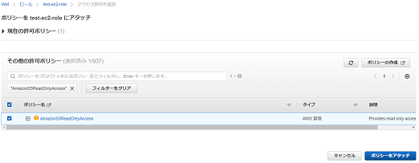 ※ロールにポリシーを追加する場合のみ本手順を実施する。 概要画面を下にスクロールし、許可タブの許可ポリシーセクションのアクセス許可を追加から、ポリシーをアタッチをクリックする。 アクセス許可を追加画面で検索バーに追加対象のポリシー名を入力後、Enterを押しポリシー名でフィルタする。 表示された結果から適用対象のポリシーを選択し、ポリシーをアタッチをクリックする。 | 許可ポリシーの一覧に対象のポリシーが追加されていることを確認する。 | □
6 | ロールの更新-4 | ※ロールにアタッチされているポリシーを削除する場合のみ本手順を実施する。 概要画面を下にスクロールし、許可タブの許可ポリシーの一覧から削除対象のポリシー名の左側にチェックを入れ、削除をクリックする。 確認画面が表示されるので、対象のポリシー名が正しいことを確認し、削除をクリックする。 | 許可ポリシーの一覧から対象のポリシーが削除されていることを確認する。 | □
7 | AWSコンソールの終了、踏み台サーバからのログオフ | ブラウザを閉じてAWSコンソールを終了する。 RDPでログインしている踏み台サーバからログオフを実施する。 | AWSコンソールの終了および、踏み台サーバからのログオフを確認する。 | □

削除（ロール）
IAMロール設定削除手順書

【作業概要説明】
本手順はIAMロール設定削除を実施する手順である。

【操作対象】
AWSコンソール

【操作担当者】
ISIDサービスデスク担当者

【作業端末】
リモート保守端末

番号 | 操作項目 | 操作方法 | 確認方法 | チェック | 開始時間 | 終了時間 | 作業担当者 | 作業確認者 | 備考
1 | リモートログイン | 別紙「リモート保守ログイン手順」に従い、リモートログインを実施する。 各拠点からの接続の流れは以下のとおりとなる。 ・ISID品川からの接続の場合 リモート保守端末→踏み台サーバ→AWSコンソール ・横浜銀行事務センターからの接続の場合 AWSコンソール管理端末→AWSコンソール ＃作業用のロールはAWS管理コンソールの「保守運用用アカウント」を利用する。 | リモートログイン手順においてエラーが発生しないこと。 | □
2 | AWSコンソールからIAMサービスを開く | AWSコンソール検索窓に「IAM」と入力し、IAM画面を開く。 |  | □
3 | ロールの削除-1 | 左ペインからロールを選択し、削除対象のロール名の左側にチェックを入れ、削除をクリックする。 |  | □
4 | ロールの削除-2 | 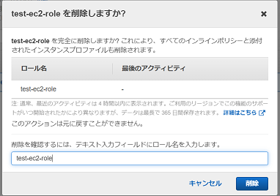 確認画面が表示されるので、対象のロール名が正しいことを確認し、テキスト入力フィールドにロール名を入力し、削除をクリックする。 | 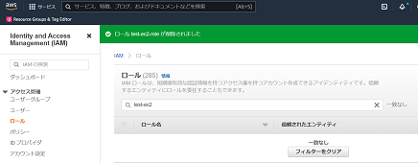 画面上部に「成功」のメッセージが表示され、ロールの一覧から対象のロールが削除されていることを確認する。 | □
5 | AWSコンソールの終了、踏み台サーバからのログオフ | ブラウザを閉じてAWSコンソールを終了する。 RDPでログインしている踏み台サーバからログオフを実施する。 | AWSコンソールの終了および、踏み台サーバからのログオフを確認する。 | □

追加（ポリシー）
IAMポリシー設定追加手順書

【作業概要説明】
本手順はIAMポリシー設定追加を実施する手順である。
なお、IAMポリシー設定追加実施の前提としてA-gateに対してAWS管理ポリシーやカスタマー管理ポリシーで利用するポリシーの例外申請が完了していることが必須となる。

【操作対象】
AWSコンソール

【操作担当者】
ISIDサービスデスク担当者

【作業端末】
リモート保守端末

番号 | 操作項目 | 操作方法 | 確認方法 | チェック | 開始時間 | 終了時間 | 作業担当者 | 作業確認者 | 備考
1 | リモートログイン | 別紙「リモート保守ログイン手順」に従い、リモートログインを実施する。 各拠点からの接続の流れは以下のとおりとなる。 ・ISID品川からの接続の場合 リモート保守端末→踏み台サーバ→AWSコンソール ・横浜銀行事務センターからの接続の場合 AWSコンソール管理端末→AWSコンソール ＃作業用のロールはAWS管理コンソールの「保守運用用アカウント」を利用する。 | リモートログイン手順においてエラーが発生しないこと。 | □
2 | AWSコンソールからIAMサービスを開く | AWSコンソール検索窓に「IAM」と入力し、IAM画面を開く。 |  | □
3 | ポリシーの作成-1 | 左ペインからポリシーを選択し、ポリシーの作成をクリックする | ポリシーの作成画面が表示されること。 ポリシーの作成について、方法に応じて以下手順を実施する。 ・ビジュアルエディタ：項番4~7 ・JSON：項番8 | □
4 | ポリシーの作成（ビジュアルエディタ）-2-1 | ※ビジュアルエディタでポリシーを作成する場合は本手順を実施する。 ポリシーの作成画面でビジュアルエディタタブをクリックし、サービスの選択セクションでサービスの選択をクリックする。 検索バーに対象のサービス名を入力し、フィルタ結果から該当のサービス名をクリックする。 | サービスに選択したサービス名が表示されていることを確認する。 | □
5 | ポリシーの作成（ビジュアルエディタ）-2-2 | アクションの検索バーに適用対象のアクション名を入力し、フィルタ結果から該当のアクション名にチェックを入れ、アクションの下の閉じるをクリックする。 | アクションに選択したアクション名が表示されていることを確認する。 | □
6 | ポリシーの作成（ビジュアルエディタ）-2-3 | 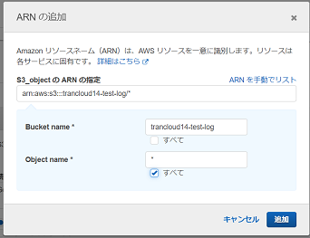 リソースの指定が必要な場合は、リソースでARNの追加をクリックする。 ARNの追加画面でARNの指定に対象のARNを入力し、追加をクリックする。 | リソースに入力したARNが表示されていることを確認する。 | □
7 | ポリシーの作成（ビジュアルエディタ）-2-4 | 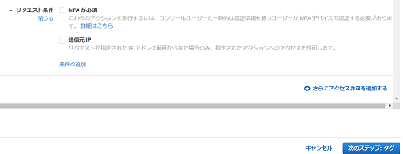 リクエスト条件の指定が必要な場合は、リクエスト条件でリクエスト条件の指定をクリックし、対象の条件を選択する。 画面を下にスクロールし、次のステップ：タグをクリックする。 | エラーが表示されていないこと。 | □
8 | ポリシーの作成（JSON）-2-1 | 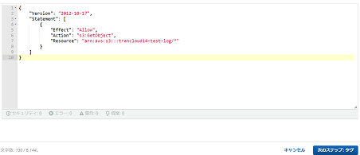 ※JSONでポリシーを作成する場合は本手順を実施する。 ポリシーの作成画面でJSONタブをクリックする。 デフォルトのポリシーを削除し、設定対象のJSONの内容を入力し、次のステップ：タグをクリックする。 | エラーが表示されていないこと。 | □
9 | ポリシーの作成-3 | タグを追加（オプション）でタグを追加をクリックする。 キーと値に設定対象の値を入力し、次のステップ：確認をクリックする。 | エラーが表示されていないこと。 | □
10 | ポリシーの作成-4 | ポリシーの作成画面でポリシーの確認について、名前と説明に設定対象の値を入力する。 画面を下にスクロールし、設定内容が正しいことを確認し、ポリシーの作成をクリックする。 | ポリシーの一覧に作成したIAMポリシーが表示されていることを確認する。 | □
11 | AWSコンソールの終了、踏み台サーバからのログオフ | ブラウザを閉じてAWSコンソールを終了する。 RDPでログインしている踏み台サーバからログオフを実施する。 | AWSコンソールの終了および、踏み台サーバからのログオフを確認する。 | □

更新（ポリシー）
IAMポリシー設定更新手順書

【作業概要説明】
本手順はIAMポリシー設定更新を実施する手順である。
なお、IAMポリシー設定更新実施の前提としてA-gateに対してAWS管理ポリシーやカスタマー管理ポリシーで利用するポリシーの例外申請が完了していることが必須となる。

【操作対象】
AWSコンソール

【操作担当者】
ISIDサービスデスク担当者

【作業端末】
リモート保守端末

番号 | 操作項目 | 操作方法 | 確認方法 | チェック | 開始時間 | 終了時間 | 作業担当者 | 作業確認者 | 備考
1 | リモートログイン | 別紙「リモート保守ログイン手順」に従い、リモートログインを実施する。 各拠点からの接続の流れは以下のとおりとなる。 ・ISID品川からの接続の場合 リモート保守端末→踏み台サーバ→AWSコンソール ・横浜銀行事務センターからの接続の場合 AWSコンソール管理端末→AWSコンソール ＃作業用のロールはAWS管理コンソールの「保守運用用アカウント」を利用する。 | リモートログイン手順においてエラーが発生しないこと。 | □
2 | AWSコンソールからIAMサービスを開く | AWSコンソール検索窓に「IAM」と入力し、IAM画面を開く。 |  | □
3 | ポリシーの更新-1 | 左ペインからポリシーを選択し、一覧から更新対象のポリシー名のリンクをクリックする。 | 選択したポリシーの概要画面が表示されること。 | □
4 | ポリシーの更新-2 | アクセス権限タブのポリシーの編集をクリックする。 | ポリシーの編集について、方法に応じて以下手順を実施する。 ・ビジュアルエディタ：項番5 ・JSON：項番6 | □
5 | ポリシーの更新（ビジュアルエディタ）-3-1 | 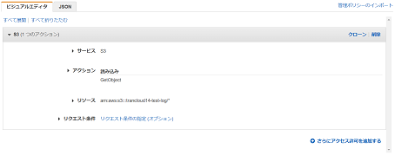 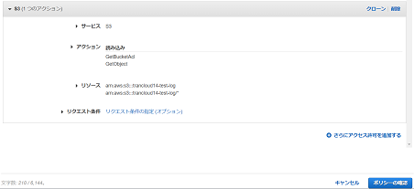 ※ビジュアルエディタでポリシーの編集をする場合のみ本手順を実施する。 サービス、アクション、リソース、リクエスト条件について、対象のものを選択し、それぞれ設定する。 画面を下にスクロールし、ポリシーの確認をクリックする。 | エラーが表示されていないこと。 | □
6 | ポリシーの更新（JSON）-3-1 | 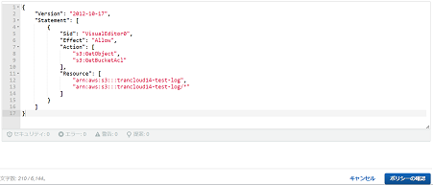 ※JSONでポリシーの編集をする場合のみ本手順を実施する。 編集画面でJSONタブをクリックする。 現在のJSONの内容を設定対象のものに書き換えを行い、ポリシーの確認をクリックする。 | エラーが表示されていないこと。 | □
7 | ポリシーの更新-4 | 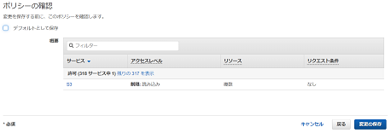 ポリシーの確認で、更新したポリシーをデフォルトとしない場合は、デフォルトとして保存のチェックを外す。 内容が正しいことを確認し、変更の保存をクリックする。 | 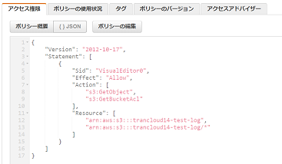 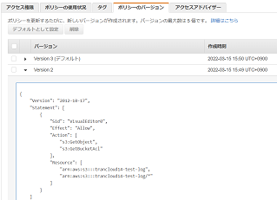 アクセス権限タブに表示されているポリシーの内容が更新されていることを確認する。 ※デフォルトして保存のチェックを外した場合は、上記画面の内容は更新されないため、以下の手順で確認する。 ポリシーのバージョンタブをクリックし、作成時刻が作業時刻であるバージョンの▶をクリックしポリシーの内容を表示する。 | □
8 | AWSコンソールの終了、踏み台サーバからのログオフ | ブラウザを閉じてAWSコンソールを終了する。 RDPでログインしている踏み台サーバからログオフを実施する。 | AWSコンソールの終了および、踏み台サーバからのログオフを確認する。 | □

削除（ポリシー）
IAMポリシー設定削除手順書

【作業概要説明】
本手順はIAMポリシー設定削除を実施する手順である。

【操作対象】
AWSコンソール

【操作担当者】
ISIDサービスデスク担当者

【作業端末】
リモート保守端末

番号 | 操作項目 | 操作方法 | 確認方法 | チェック | 開始時間 | 終了時間 | 作業担当者 | 作業確認者 | 備考
1 | リモートログイン | 別紙「リモート保守ログイン手順」に従い、リモートログインを実施する。 各拠点からの接続の流れは以下のとおりとなる。 ・ISID品川からの接続の場合 リモート保守端末→踏み台サーバ→AWSコンソール ・横浜銀行事務センターからの接続の場合 AWSコンソール管理端末→AWSコンソール ＃作業用のロールはAWS管理コンソールの「保守運用用アカウント」を利用する。 | リモートログイン手順においてエラーが発生しないこと。 | □
2 | AWSコンソールからIAMサービスを開く | AWSコンソール検索窓に「IAM」と入力し、IAM画面を開く。 |  | □
3 | ポリシーの削除-1 | 左ペインからポリシーを選択し、削除対象のポリシー名の左側にチェックを入れ、アクションから削除をクリックする。 |  | □
4 | ポリシーの削除-2 | 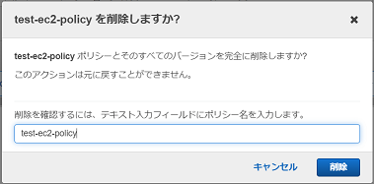 確認画面が表示されるので、対象のポリシー名が正しいことを確認し、テキスト入力フィールドにポリシー名を入力し、削除をクリックする。 | 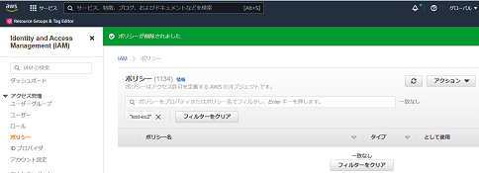 画面上部に「ポリシーが削除されました」とメッセージが表示され、ポリシーの一覧から対象のポリシーが削除されていることを確認する。 | □
5 | AWSコンソールの終了、踏み台サーバからのログオフ | ブラウザを閉じてAWSコンソールを終了する。 RDPでログインしている踏み台サーバからログオフを実施する。 | AWSコンソールの終了および、踏み台サーバからのログオフを確認する。 | □

